참고; 일본개요
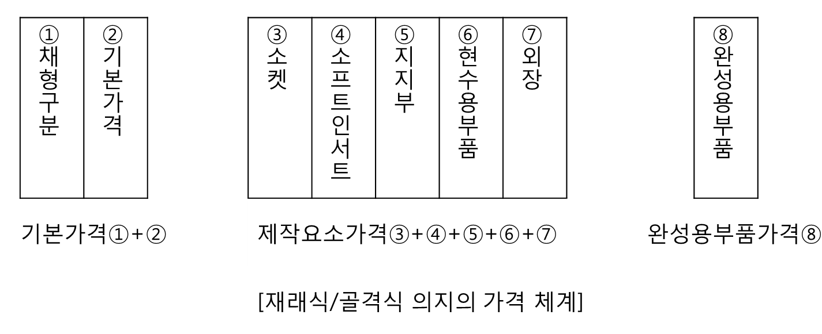
대분류 | 소분류 | 가격체계 | 명칭 | 구분/부위
재래식 의지 | 재래식 의수 | 기본 | 채형 | 견관절 의수
 |  |  |  | 상완 의수
 |  |  |  | 주관절 의수
 |  |  |  | 전완 의수
 |  |  |  | 손 의수
 |  |  |  | 수부 의수
 |  |  |  | 손가락 의수
 |  | 제작요소 | 소켓 | 견관절 의수
 |  |  |  | 상완 의수
 |  |  |  | 주관절 의수
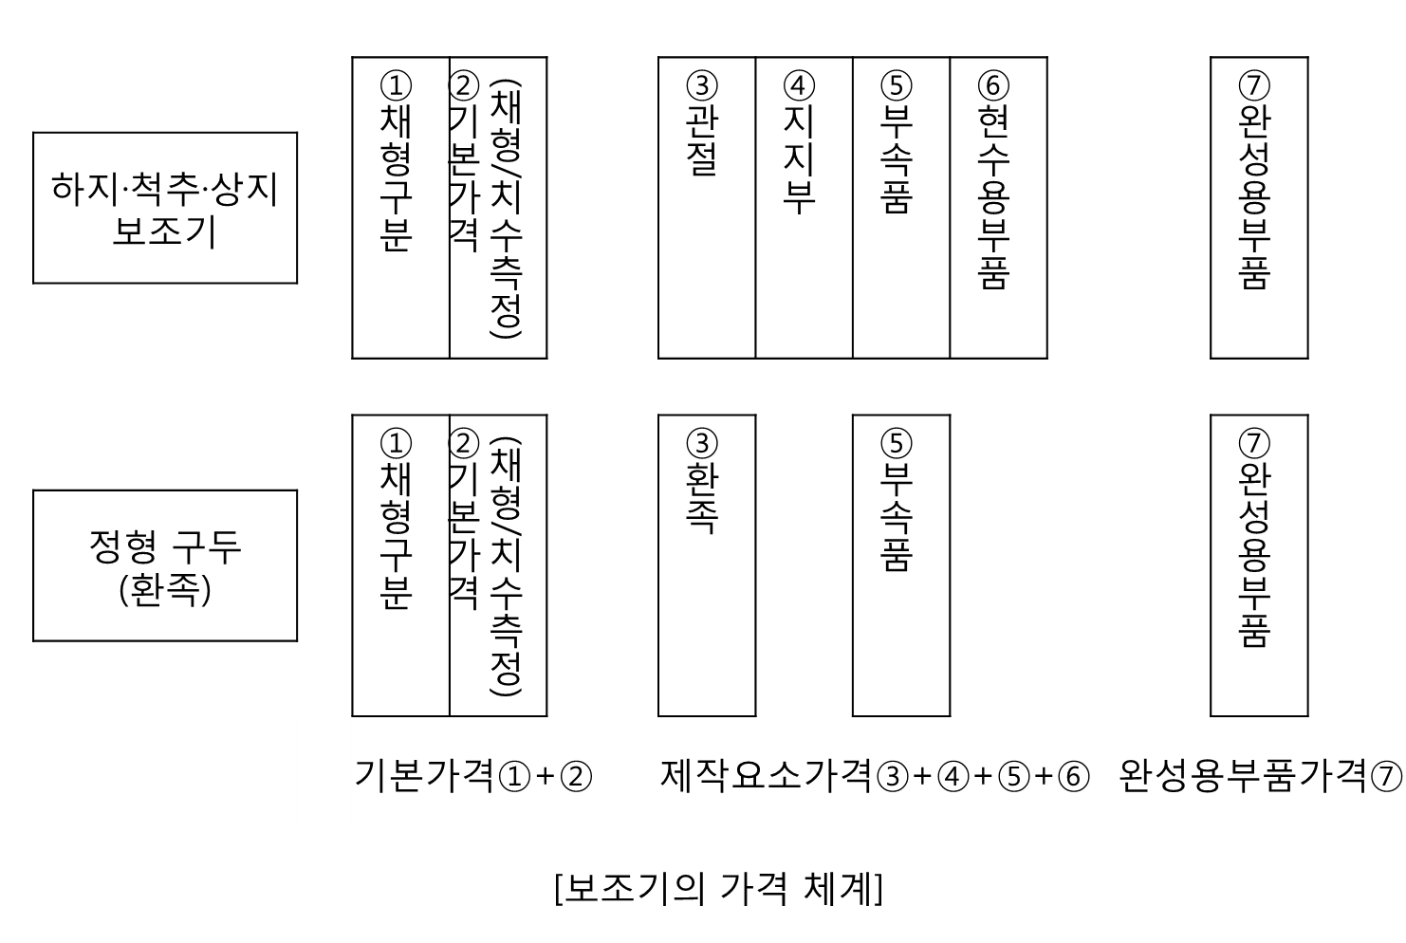
 |  |  |  | 전완 의수
 |  |  |  | 손 의수
 |  |  |  | 수부 의수
 |  |  |  | 손가락 의수
 |  |  | 소프트 인서트 | 견관절 의수
 |  |  |  | 상완 의수
 |  |  |  | 주관절 의수
 |  |  |  | 전완 의수
 |  |  |  | 손 의수
 |  |  | 지지부 | 견관절부
 |  |  |  | 상완부
 |  |  |  | 하완부
 |  |  |  | 전완부
 |  |  | 의수용 하니스 | 견관절 의수
 |  |  |  | 상완 의수
 |  |  |  | 전완 의수
 |  |  | 외장 | 견관절
 |  |  |  | 상완부
 |  |  |  | 전완부
 |  | 완성용부품 |  | 견관절
 |  |  |  | 주관절
 |  |  |  | 손목관절
 |  |  |  | 말단장치
 |  |  |  | 기타
 | 재래식 의족 | 기본 | 채형 | 고관절 의족
 |  |  |  | 대퇴 의족
 |  |  |  | 슬관절 의족
 |  |  |  | 하퇴 의족
 |  |  |  | 사임 의족
 |  |  |  | 족근중족 의족
 |  |  |  | 발가락 의족
 |  | 제작요소 | 소켓 | 고관절 의족
 |  |  |  | 대퇴 의족
 |  |  |  | 슬관절 의족
 |  |  |  | 하퇴 의족
 |  |  |  | 사임 의족
 |  |  |  | 족근중족 의족
 |  |  |  | 발가락 의족
 |  |  | 소프트 인서트 | 고관절 의족
 |  |  |  | 대퇴 의족
 |  |  |  | 슬관절 의족
 |  |  |  | 하퇴 의족
 |  |  |  | 사임 의족
 |  |  |  | 족근중족 의족
 |  |  |  | 발가락 의족
 |  |  | 지지부 | 고관절부
 |  |  |  | 대퇴부
 |  |  |  | 하퇴부
 |  |  |  | 족부
 |  |  | 의족 현가용 부품 | 고관절 의족
 |  |  |  | 대퇴 의족
 |  |  |  | 하퇴 의족
 |  |  | 외장 | 고관절부
 |  |  |  | 대퇴부
 |  |  |  | 하퇴부
 |  |  |  | 족부
 |  | 완성용부품 |  | 고관절 장식
 |  |  |  | 슬관절 장식
 |  |  |  | 족부
 |  |  |  | 족부조정용부품
 |  |  |  | 기타
골격식 의지 | 골격식 의수 | 기본 | 채형 | 견관절 의수
 |  |  |  | 상완 의수
 |  |  |  | 전완 의수
 |  | 제작요소 | 소켓 | 견관절 의수
 |  |  |  | 상완 의수
 |  |  |  | 전완 의수
 |  |  | 소프트 인서트 | 견관절 의수
 |  |  |  | 상완 의수
 |  |  |  | 전완 의수
 |  |  | 지지부 | 견관절 의수
 |  |  |  | 상완 의수
 |  |  |  | 전완 의수
 |  |  | 의수용 하니스 | 견관절 의수
 |  |  |  | 상완 의수
 |  |  |  | 전완 의수
 |  |  | 외장 | 견관절 의수
 |  |  |  | 상완 의수
 |  |  |  | 전완 의수
 |  | 완성용부품 |  | 견관절
 |  |  |  | 주관절
 |  |  |  | 완관절
 |  |  |  | 의수조정용부품
 |  |  |  | 말단장치
 |  |  |  | 외장부품
 |  |  |  | 기타
 | 골격식 의족 | 기본 | 채형 | 고관절 의족
 |  |  |  | 대퇴 의족
 |  |  |  | 슬관절 의족
 |  |  |  | 하퇴 의족
 |  |  |  | 사임 의족
 |  | 제작요소 | 소켓 | 고관절 의족
 |  |  |  | 대퇴 의족
 |  |  |  | 슬관절 의족
 |  |  |  | 하퇴 의족
 |  |  |  | 사임 의족
 |  |  | 소프트 인서트 | 고관절 의족
 |  |  |  | 대퇴 의족
 |  |  |  | 슬관절 의족
 |  |  |  | 하퇴 의족
 |  |  |  | 사임 의족
 |  |  | 지지부 | 고관절 의족
 |  |  |  | 대퇴 의족
 |  |  |  | 하퇴 의족
 |  |  | 의족 현가용 부품 | 고관절 의족
 |  |  |  | 대퇴 의족
 |  |  |  | 하퇴 의족
 |  |  | 외장 | 고관절 의족
 |  |  |  | 대퇴 의족
 |  |  |  | 슬관절 의족
 |  |  |  | 하퇴 의족
 |  | 완성용부품 |  | 고관절
 |  |  |  | 슬관절
 |  |  |  | 족관절
 |  |  |  | 의족조정용부품
 |  |  |  | 족부
 |  |  |  | 족부조정용부품
 |  |  |  | 외장용부품
 |  |  |  | 기타
보조기 | 하지 보조기 | 기본 | 채형 | 고관절보조기
 |  |  |  | 장하지보조기(골반부착)
 |  |  |  | 장하지보조기
 |  |  |  | 슬관절보조기
 |  |  |  | 단하지보조기(과상식)
 |  |  |  | 단하지보조기
 |  |  |  | 족저보조기
 |  |  |  | 고관절외전보조기(타입1)
 |  |  |  | 고관절외전보조기(타입2)
 |  |  |  | 양장하지보조기(골반부착)
 |  | 제작요소 | 관절 | 고관절
 |  |  |  | 슬관절(편측)
 |  |  |  | 족관절(편측)
 |  |  | 지지부 | 대퇴지지부
 |  |  |  | 하퇴지지부
 |  |  |  | 족부
 |  |  | 선천성고관절탈구보조기 가산요소
 |  | 완성용부품 |  | 고관절
 |  |  |  | 슬관절
 |  |  |  | 족관절
 |  |  |  | 등자
 |  |  |  | 기타
 | 정형구두 | 기본 | 채형 | 장화
 |  |  |  | 반장화,챠카화,단화
 |  | 제작요소 | 환측다리 | 단화
 |  |  |  | 챠카신발
 |  |  |  | 반장화
 |  |  |  | 장화
 |  |  | 건측다리 | 단화
 |  |  |  | 챠카신발
 |  |  |  | 반장화
 |  |  |  | 장화
 |  |  | 부속품 등 가산요소
 | 척추 보조기 | 기본 | 채형 | 경추보조기(흉추보조기부착)
 |  |  |  | 경추보조기
 |  |  |  | 흉추보조기(어깨밴드부착)
 |  |  |  | 흉추보조기
 |  |  |  | 요추보조기,선장보조기
 |  | 제작요소 | 지지부 | 경추지지부
 |  |  |  | 흉추지지부
 |  |  |  | 요추지지부
 |  |  |  | 천장지지부
 |  |  |  | 골반지지부
 |  |  | 기타 가산요소 | 척주보조기 부속품
 |  |  |  | 측만증보조기 부속품
 |  |  |  | 라이닝(내장재)
 |  | 완성용부품 |  | 척추보조기
 | 상지 보조기 | 기본 | 채형 | 견관절보조기
 |  |  |  | 주관절보조기(타입1)
 |  |  |  | 주관절보조기(타입2)
 |  |  |  | 수배굴보조기,장대립보조기,파지보조기
 |  |  |  | 단대립보조기,MP굴곡·신전보조기
 |  |  |  | 손가락보조기
 |  | 제작요소 | 관절 | 견관절
 |  |  |  | 주관절(편측)
 |  |  |  | 완관절(편측)
 |  |  |  | MP관절
 |  |  |  | IP관절
 |  |  | 지지부 | 흉곽지지부(반신)
 |  |  |  | 골반지지부(반신)
 |  |  |  | 상완지지부
 |  |  |  | 전완지지부
 |  |  |  | 수부배굴패드
 |  |  |  | 손바닥패드
 |  |  | 기타 가산요소
 |  | 완성용부품 |  | 견관절
 |  |  |  | 주관절
 |  |  |  | 완관절
 |  |  |  | 그립보조기부품
 |  |  |  | 손가락보조기부품
 |  |  |  | 기타
 | 앉은자세 유지장치 | 기본 | 채형 | 두부·경부
 |  |  |  | 상지(편측)
 |  |  |  | 몸통부
 |  |  |  | 골반·대퇴부
 |  |  |  | 하퇴·족부(편측)
 |  | 제작요소 | 지지부 | 두부
 |  |  |  | 상지
 |  |  |  | 몸통부
 |  |  |  | 골반·대퇴부
 |  |  |  | 하퇴부
 |  |  |  | 족부
 |  |  | 지지부의 연결 | 고정
 |  |  |  | 유동
 |  |  |  | 각도조정용부품
 |  |  | 구조 프레임
 |  |  | 부속품 | 컷아웃테이블
 |  |  |  | 상지유지부품
 |  |  |  | 몸통유지부품
 |  |  |  | 골반유지부품
 |  |  |  | 하지유지부품
 |  |  |  | 벨트부품
 |  |  |  | 지지부커버
 |  |  |  | 내장재
 |  |  |  | 체압분산보조장치
 |  |  |  | 캐스터
 |  |  |  | 기타
 |  |  | 조절기구 | 높이조절
 |  |  |  | 전후조절
 |  |  |  | 각도조절
 |  |  |  | 탈착기구
 |  |  |  | 개폐기구
 |  | 완성용부품 |  | 지지부
 |  |  |  | 지지부기반
 |  |  |  | 지지부조정용부품
 |  |  |  | 신체유지부품
 |  |  |  | 구조프레임
 |  |  |  | 관절부품
 |  |  |  | 고정금속부품
 |  |  |  | 기타
 | 기타 보장구 |  | 맹인용 흰 지팡이 | 보통용
 |  |  |  | 휴대용
 |  |  |  | 신체지지병용
 |  |  | 의안 | 보통의안
 |  |  |  | 특수의안
 |  |  |  | 콘택트의안
 |  |  | 안경 | 교정안경
 |  |  |  | 차광안경
 |  |  |  | 콘택트렌즈
 |  |  |  | 약시안경
 |  |  | 보청기 | 고도난청용포켓형
 |  |  |  | 고도난청용귀걸이형
 |  |  |  | 중도난청포켓형
 |  |  |  | 중도난청귀걸이형
 |  |  |  | 귓속형(기성품)
 |  |  |  | 귓속형(주문형)
 |  |  |  | 골도식포켓형
 |  |  |  | 골도식안경형
 |  |  | 휠체어 | 보통형
 |  |  |  | 리클라이닝식 보통형
 |  |  |  | 틸트식 보통형
 |  |  |  | 리클라이닝·틸트식 보통형
 |  |  |  | 수동리프트식 보통형
 |  |  |  | 전방대형바퀴형
 |  |  |  | 리클라이닝식 전방대형바퀴형
 |  |  |  | 한손구동형
 |  |  |  | 리클라이닝식 한손구동형
 |  |  |  | 레버구동형
 |  |  |  | 수동형-큰바퀴
 |  |  |  | 수동형-작은바퀴
 |  |  |  | 리클라이닝식 수동형
 |  |  |  | 틸트식 수동형
 |  |  |  | 리클라이닝·틸트식 수동형
 |  |  | 전동휠체어 | 보통형(4.5Km/h)
 |  |  |  | 보통형(6Km/h)
 |  |  |  | 간이형-전환식
 |  |  |  | 간이형-어시스트식
 |  |  |  | 리클라이닝식 보통형
 |  |  |  | 전동리클라이닝식 보통형
 |  |  |  | 전동리프트식 보통형
 |  |  |  | 전동틸트식 보통형
 |  |  |  | 전동리클라이닝·틸트식 보통형
 |  |  | 앉은자세 유지장치
 |  |  | 기립유지도구
 |  |  | 보행기 | 6륜형
 |  |  |  | 4륜형
 |  |  |  | 3륜형
 |  |  |  | 2륜형
 |  |  |  | 고정형
 |  |  |  | 교차형
 |  |  | 두부유지기구
 |  |  | 배변보조구
 |  |  | 보행보조 지팡이 | 목발
 |  |  |  | 카나디안클러치
 |  |  |  | 로프스트랜드클러치
 |  |  |  | 다점지팡이
 |  |  |  | 플랫홈지팡이
 |  |  | 중증장애자용 의사전달장치 | 문자등 스캔입력방식
 |  |  |  | 생체현상방식

